目次・概要
補足説明書
システム名 |  |  | サブシステム名 |  |  | 機能名 | BL名 | 作成会社 | 担当者
勤怠管理システム |  |  | 勤怠情報・一覧登録 |  |  | 勤怠管理情報詳細一覧 / 更新 / 削除 | ログイン | NTS | 司徒 健斌

■目次
 | ・概要
 | ・I/O関連図
 | ・画面レイアウト
 | ・項目説明
 | ・イベント一覧
 | ・ＢＬ一覧
 | ・更新仕様書
 | ・補足説明書

■概要
 | １．機能概要（本機能の役割、処理内容、利用者など）
 |  | 勤怠情報一覧画面から月を条件検索し、その結果を一覧表示する
 |  | 修正ボタンを押下すると、対応する現在のレコード内容を含む勤怠登録画面が表示される
 |  | 戻るボタンを押下すると、勤怠情報一覧に戻る
 |  | 検索ボタンを押下すると、日付や状態に応じて検索が行われる
 |  | 新規作成ボタンを押下すると、勤怠登録画面に行って表示する
 |  | 削除ボタンを押下すると、確認画面をポップアップし、確認ボタンを押下して、対応する現在のレコードの内容をデータベースから削除される
 |  | 合計は今月の累積残業時間と実際の累積勤務時間が表示される

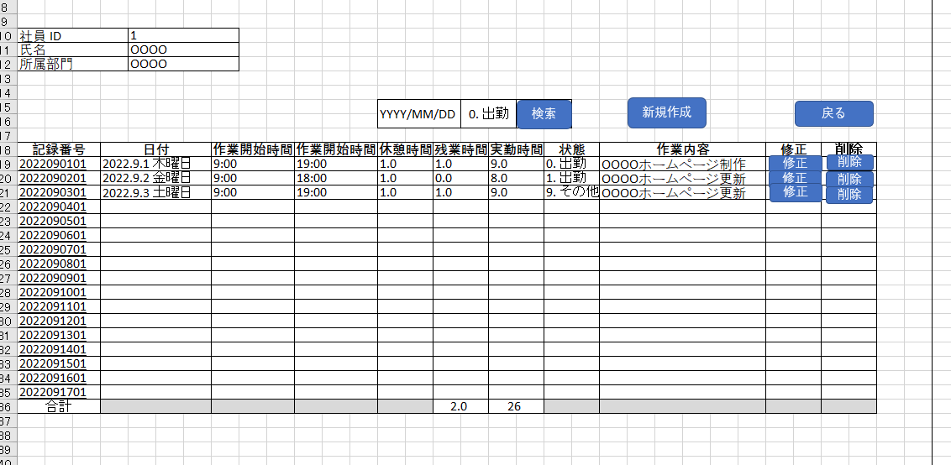
 |  |  |  | 画面
 |  |  |  | ポップアップ | 子画面
 |  |  |  | コントロール
 |  |  |  | 確認ダイアログメッセージ

IO関連図
IO関連図
システム名 | サブシステム名 | 機能名 | 作成会社 | 担当者
勤怠管理システム | 勤怠情報・一覧登録 | 勤怠管理情報詳細一覧 / 更新 / 削除 | NTS | 司徒 健斌

勤怠情報一覧

勤怠情報登録

勤怠管理情報詳細
PC

社員マスタ（t_attendance）
t_employee
m_dept

画面レイアウト
画面レイアウト
システム名 |  |  | サブシステム名 |  |  | 機能名 |  |  |  |  |  |  |  | 作成会社 | 担当者
勤怠管理システム |  |  | 勤怠情報・一覧登録 |  |  | 勤怠管理情報詳細一覧 / 更新 / 削除 |  |  |  |  |  |  |  | NTS | 司徒 健斌

社員 ID |  | 1
氏名 |  | OOOO
所属部門 |  | OOOO

新規作成
検索
戻る
 |  |  |  |  |  |  | YYYY/MM/DD |  | 0. 出勤
 |  |  |  |  |  |  |  |  |  |  |  |  |  |  |  | 状態 | 0. 出勤
 |  |  |  |  |  |  |  |  |  |  |  |  |  |  |  |  | 1. 有給休暇
修正
削除
記録番号 | 日付 |  |  | 作業開始時間 | 作業開始時間 |  | 休憩時間 | 残業時間 |  | 実勤時間 | 状態 | 作業内容 | 修正 | 削除 |  |  | 2. 特別休暇
2022090101 | 2022.9.1(木) |  |  | 9:00:00 | 19:00:00 |  | 1.0 | 1.0 |  | 9.0 | 0. 出勤 | OOOOホームページ制作 |  |  |  |  | 3. 欠勤
修正
修正
削除
2022090201 | 2022.9.2 金曜日 |  |  | 9:00:00 | 18:00:00 |  | 1.0 | 0.0 |  | 8.0 | 1. 出勤 | OOOOホームページ更新 |  |  |  |  | 9. その他
削除
2022090301 | 2022.9.3 土曜日 |  |  | 9:00:00 | 19:00:00 |  | 1.0 | 1.0 |  | 9.0 | 9. その他 | OOOOホームページ更新
2022090401
2022090501
2022090601
2022090701
2022090801
2022090901
2022091001
2022091101
2022091201
2022091301
2022091401
2022091501
2022091601
2022091701
合計 |  |  |  |  |  |  |  | 2.0 |  | 26

項目説明
項目説明書
システム名 |  |  | サブシステム名 |  |  |  |  | 機能名 |  |  |  | BL名 |  | 作成会社 | 担当者
勤怠管理システム |  |  | 勤怠情報・一覧登録 |  |  |  |  | 勤怠管理情報詳細一覧 / 更新 / 削除 |  |  |  | プロスペクト更新 |  | NTS | 司徒 健斌

 | 項目名 | I/O | 桁数 | IME | 必須 | 参照 | データ元（テーブル） |  | データ元項目名（列） | 値チェック/初期値 |  |  | 備考
社員ID |  | O | 10 | O |  |  | t_employee |  | employee_id | データベースから読み込み
氏名 |  | O | 50 | O |  |  | t_employee |  | employee_name | データベースから読み込み
所属部門 |  | O | 50 | O |  |  | m_dept |  | dept_name | データベースから読み込み
記録番号 |  | O | 12 | O |  |  | t_attendance |  | record_id
日付 |  | O |  |  |  |  | t_attendance |  | attendance_date | 元インプラントデータ
作業開始時間 |  | O |  |  |  |  | t_attendance |  | start_time | 元インプラントデータ
作業開始時間 |  | O |  |  |  |  | t_attendance |  | end_time | 元インプラントデータ
休憩時間 |  | O |  |  |  |  | t_attendance |  | rest_hours | 元インプラントデータ
残業時間 |  | O |  |  |  |  | t_attendance |  | overtime_hours | 計算したデータ
実勤時間 |  | O |  |  |  |  | t_attendance |  | working_hours | 計算したデータ
状態 |  | O |  |  |  |  | t_attendance |  | working_status_id | 元インプラントデータ
作業内容 |  | O |  |  |  |  | t_attendance |  | working_details | 元インプラントデータ
修正ボタン |  | I |  |  |  |  | t_attendance |  |  |  |  |  | データなし時表示なし
削除ボタン |  | I |  |  |  |  | t_attendance |  |  |  |  |  | データなし時表示なし
合計 |  | O |  |  |  |  | t_attendance |  |  | 計算したデータ
日付検索選択ボックス |  | I |  | OFF |  | P | t_attendance |  | attendance_date | 日付存在
状態検索選択ボックス |  | I |  | OFF |  | P | t_attendance |  | working_status_id | 状態存在
検索ボタン |  | I |  |  |  |  | t_attendance
戻るボタン |  | I |  |  |  |  | t_employee

I/O ：Ｉ（入力）、O（出力）、I/O（入出力）
必須：○（必須）、△（条件により）、ブランク（任意）
桁数：最大桁数（Max Length）
IME ：On（全角日本語）、Off（半角英数字）
参照：W（ウィンドウ検索）、P（プルダウン）

 |  |  |  |  |  |  |  |  |  |  | 共通セッション

イベント
イベント一覧
システム名 | サブシステム名 | 機能名 |  |  | 作成会社 | 担当者
勤怠管理システム | 勤怠情報・一覧登録 | 勤怠管理情報詳細一覧 / 更新 / 削除 |  |  | NTS | 司徒 健斌

検索用SQL
イベント | 処理内容および引数（データ元.引数名,データ型,桁数,必須,チェック） |  | 処理BL（ビジネスロジック）
初期表示 | 勤怠情報一覧画面から月ごとに検索すると、画面レイアウトと同様に一覧形式で結果が表示され、社員IDや氏名、
 | 所属などの情報が表示されます。

遷移パラメータ
修正ボタン.押下する |  |  | 対応する現在のレコード内容を含む勤怠登録画面が表示される

戻るボタン.押下する |  |  | 勤怠情報一覧に戻る

検索ボタン.押下する | 日付検索選択ボックスや状態検索選択ボックスを選択するチェック |  | 日付や状態に応じて検索が行われる、検索結果は同じ画面を表示される

新規作成ボタン.押下する |  |  | 勤怠登録画面に行って表示する

削除ボタン.押下する |  |  | 確認画面をポップアップする
 |  |  |  | 確認ボタンを押下する
 |  |  |  |  | 確認画面が消えて、対応する現在のレコードの内容をデータベースから削除される
削除用SQL
 |  |  |  | キャンセルボタンを押下する
 |  |  |  |  | 確認画面が消えて、勤怠情報画面に戻る

更新仕様書
更新・処理仕様書
システム名 |  | サブシステム名 |  |  |  | 機能名 |  |  | BL名 |  |  | 作成会社 | 担当者
勤怠管理システム |  | 勤怠情報・一覧登録 |  |  |  | 勤怠管理情報詳細一覧 / 更新 / 削除 |  |  | 情報詳細一覧 / 更新 / 削除 |  |  | NTS | 司徒 健斌

インターフェース |  |  |  |  | 更新元データ |  | 更新対象データ |  |  |  | 備考
パラメータ | I/O | 必須 | 桁数 | データ型 |  |  | テーブル | 項目（列） |  | 更新
社員ID | O |  |  | INT | employee_id |  | t_employee | employee_id |  |  | 社員ID
氏名 | O |  |  | String | employee_name |  | t_employee | employee_name |  |  | 氏名
所属部門 | O |  |  | String | dept_name |  | m_dept | dept_name |  |  | 所属部門
日付 | I |  |  | String | attendance_date |  | t_attendance | attendance_date |  | O | 日付
出勤時間 | I |  |  | String | start_time |  | t_attendance | start_time |  | O | 出勤時間
退勤時間 | I |  |  | String | end_time |  | t_attendance | end_time |  | O | 退勤時間
休憩時間 | I |  |  | Double | rest_hours |  | t_attendance | rest_hours |  | O | 休憩時間
作業時間 | I |  |  | Double | working_hours |  | t_attendance | working_hours |  | O | 作業時間
残業時間 | I |  |  | Double | overtime_hours |  | t_attendance | overtime_hours |  | O | 残業時間
欠勤時間 | I |  |  | Double | absence_hours |  | t_attendance | absence_hours |  | O | 欠勤時間
状態ID | I |  |  | INT | working_status_id |  | t_attendance | working_status_id |  | O | 状態ID
作業内容 | I |  |  | String | working_details |  | t_attendance | working_details |  | O | 作業内容
更新日時 | I |  |  | DATE | update_date |  | t_attendance | update_date |  | O | 更新日時
更新者id | I |  |  | INT | update_user_id |  | t_attendance | update_user_id |  | O | 更新者id | emplyee_id
フロー状態ID | I |  |  | INT | flow_status_id |  | t_attendance | flow_status_id |  | O | フロー状態ID

I/O ：Ｉ（入力）、O（出力）、I/O（入出力）
必須（Insert時）：○（必須）、ブランク（任意）
桁数：最大桁数
更新：○（Insert＆Update）、ブランク（Insertのみ）

